Лист1
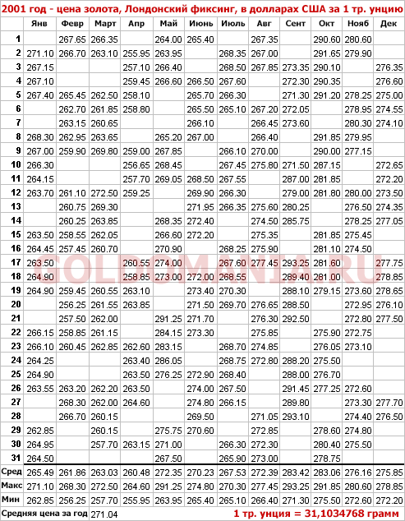
источник https://goldomania.ru/the_price_of_gold_in_different_years/2001_price_gold.html

анализ цыны золота в долларах США за 1 тр. Унцию в первой половине 2001года

Лист2
Гистограмма
исходные данные | исходные данные |  |  | Карман | Частота | Интегральный %
271.1 |  |  |  | 255.95 | 1 | 0.80%
267.15 | Среднее | 265.62096774 |  | 259.15909091 | 13 | 11.20%
267.1 | Стандартная ошибка | 0.53981980436 |  | 262.36818182 | 21 | 28.00%
267.4 | Медиана | 264.55 |  | 265.57727273 | 36 | 56.80%
268.3 | Мода | 263.5 |  | 268.78636364 | 25 | 76.80%
267 | Стандартное отклонение | 6.0111789382 |  | 271.99545455 | 12 | 86.40%
266.3 | Дисперсия выборки | 36.134272227 |  | 275.20454545 | 11 | 95.20%
264.15 | Эксцесс | 3.2076454423 |  | 278.41363636 | 2 | 96.80%
263.7 | Асимметричность | 1.3571332706 |  | 281.62272727 | 0 | 96.80%
263.5 | Интервал | 35.3 |  | 284.83181818 | 2 | 98.40%
264.45 | Минимум | 255.95 |  | 288.04090909 | 1 | 99.20%
263.5 | Максимум | 291.25 |  | Еще | 1 | 100.00%
264.9 | Сумма | 32937
264.9 | Счет | 124
Гистограмма
266.15 |  |  |  | Карман | Частота | Интегральный %
266.1 | длина интервала | 3.2090909091 |  | 259.16 | 14 | 11.20%
264.25 | длина интервала увиличенная | 3.21 |  | 262.37 | 21 | 28.00%
264.9 |  |  |  | 265.58 | 36 | 56.80%
263.55 | мин значь | 255.95 |  | 268.79 | 25 | 76.80%
262.85 | интервал карманов | 259.16 |  | 272 | 12 | 86.40%
264.95 |  | 262.37 |  | 275.21 | 11 | 95.20%
264.5 |  | 265.58 |  | 278.42 | 2 | 96.80%
267.65 |  | 268.79 |  | 281.63 | 0 | 96.80%
266.7 |  | 272 |  | 284.84 | 2 | 98.40%
265.45 |  | 275.21 |  | 288.05 | 1 | 99.20%
262.7 |  | 278.42 |  | 291.26 | 1 | 100.00%
263.15 |  | 281.63 |  | Еще | 0 | 100.00%
262.95 |  | 284.84
259.9 |  | 288.05
261.1 |  | 291.26
260.75
260.25 |  |  |  |  | [255,95;259,16] | (259,16;262,37]; | (262,37;265,58] | (265,58;268,79] | (268,79;272] | (272;275,21] | (275,21;278,42] | (278,42;281,63] | (281,63;284,84] | (284,84;288,05] | (288,05;291,26]
258.55 |  |  |  |  | 14 | 21 | 36 | 25 | 12 | 11 | 2 | 0 | 2 | 1 | 1
257.45
259.45
256.25 |  |  |  | { | 0 | 255,95<x
257.5 |  |  |  |  | 0.112 | 255,95<=x<=259,16
258.85 |  |  |  |  | 0.28 | 259,16<x<=262,37
260.45 |  |  |  |  | 0.568 | 262,37<x<=265,58
263.2 |  |  |  |  | 0.768 | 265,58<x<=268,79
268.3 |  |  | F*(x)= |  | 0.864 | 268,79<x<=272
266.7 |  |  |  |  | 0.952 | 272<x<=275,21
266.35 |  |  |  |  | 0.968 | 275,21<x<=278,42
263.1 |  |  |  |  | 0.968 | 278,42<x<=281,63
262.5 |  |  |  |  | 0.984 | 281,63<x<=284,84
261.85 |  |  |  |  | 0.992 | 284,84<x<=288,05
260.65 |  |  |  |  | 1 | 288,05<=x
263.65
269.8
272.5
269.3
263.85
262.05
260.7
260.55
261.55
262
261.15
262.85
262.2
262
260.15
260.15
257.7
255.95
257.1
259.45
258.1
258.8
259
256.65
257.7
259.25
260.55
258.85
263.1
263.85
262.6
263
263.5
263.5
264.6
263.15
264
263.95
266.4
266.6
265.2
267.85
268.45
269.05
268.35
266.6
270.9
274
273
291.25
284.15
283.15
286.05
276.25
275.75
271
267.5
265.4
266.5
265.7
265.5
266.1
267
268.5
269.9
271.95
272.4
272.2
272
273.4
271.5
271.7
273.3
272.9
274
274.8
269.5
270.6

